Navire et engins de pêche
Navire et engins de pêche

Informations sur le navire | Données
Numéro OMI du navire
Nom du navire
Pavillon du navire
Indicatif d'appel du navire
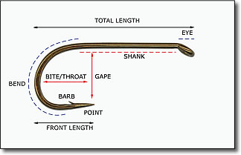
Nom de l'observateur SISO désigné
Nom du deuxième observateur
Nom du fournisseur des données
Adresse e-mail du fournisseur des données
Informations sur les palangres
Type de palangre
Type de ligne-mère
Longueur totale des hameçons (cm)
Longueur de la hampe (cm)
Ouverture (cm)
Gorge (cm)
Barbe (cm)
Espacement entre les hameçons (m)
Informations sur les palangres de type trotline
Espacement des lignes verticales (m)
Nombre de bouquets d'hameçons par ligne verticale
Espacement entre les bouquets d'hameçons (m)
Nombre d'hameçons par bouquet

